Javascript
● 补充get和post请求在缓存方面的区别

 | post/get的请求区别，具体不再赘述。

 | 补充补充一个get和post在缓存方面的区别：

 | get请求类似于查找的过程，用户获取数据，可以不用每次都与数据库连接，所以可以使用缓存。

 | post不同，post做的一般是修改和删除的工作，所以必须与数据库交互，所以不能使用缓存。因此get请求适合于请求缓存。

● 说一下闭包
 | 一句话可以概括：闭包就是能够读取其他函数内部变量的函数，或者子函数在外调用，子函数所在的父函数的作用域不会被释放。

● 说一下类的创建和继承
 | （1）类的创建（es5）：new一个function，在这个function的prototype里面增加属性和方法。
 | （2）类的继承——原型链继承
 | （3）构造继承：使用父类的构造函数来增强子类实例，等于是复制父类的实例属性给子类（没用到原型）

● 如何解决异步回调地狱
 | promise、generator、async/await

● 说说前端中的事件流

● 如何让事件先冒泡后捕获

● 说一下事件委托
 | 简介：事件委托指的是，不在事件的发生地（直接dom）上设置监听函数，而是在其父元素上设置监听函数，通过事件冒泡，父元素可以监听到子元素上事件的触发，通过判断事件发生元素DOM的类型，来做出不同的响应。

 | 举例：最经典的就是ul和li标签的事件监听，比如我们在添加事件时候，采用事件委托机制，不会在li标签上直接添加，而是在ul父元素上添加。 |  |  |  |  |  |  |  | <ul id="onlyUl"><li>fdf</li></ul>
 |  |  |  |  |  |  |  |  | window.addListernEvent('click',() => {console.info('Yeap,You click me')},false)
 | 好处：比较合适动态元素的绑定，新添加的子元素也会有监听函数，也可以有事件触发机制。

● 说一下图片的懒加载和预加载
 | 预加载：提前加载图片，当用户需要查看时可直接从本地缓存中渲染。

 | 懒加载：懒加载的主要目的是作为服务器前端的优化，减少请求数或延迟请求数。

 | 两种技术的本质：两者的行为是相反的，一个是提前加载，一个是迟缓甚至不加载。
 | 懒加载对服务器前端有一定的缓解压力作用，预加载则会增加服务器前端压力。

● js的new操作符做了哪些事情
 | new 操作符新建了一个空对象，这个对象原型指向构造函数的prototype，执行构造函数后返回这个对象。

● 改变函数内部this指针的指向函数（bind，apply，call的区别）

● js的各种位置，比如clientHeight,scrollHeight,offsetHeight ,以及scrollTop, offsetTop,clientTop的区别？

● js拖拽功能的实现
 | 可以通过html5的拖放（Drag 和 drop）来实现

● 异步加载js的方法
 | defer：只支持IE如果您的脚本不会改变文档的内容，可将 defer 属性加入到<script>标签中，以便加快处理文档的速度。因为浏览器知道它将能够安全地读取文档的剩余部分而不用执行脚本，它将推迟对脚本的解释，直到文档已经显示给用户为止。
 | async，HTML5属性仅适用于外部脚本，并且如果在IE中，同时存在defer和async，那么defer的优先级比较高，脚本将在页面完成时执行。

 | 创建script标签，插入到DOM中

● Ajax解决浏览器缓存问题 |  |  |  |  |  |  |  | 强缓存和协商缓存
 | 在ajax发送请求前加上 anyAjaxObj.setRequestHeader("If-Modified-Since","0")。 |  |  |  |  |  |  | header = {last-modified,control-cache = no-cache,max-age}
 | 在ajax发送请求前加上 anyAjaxObj.setRequestHeader("Cache-Control","no-cache")。
 | 在URL后面加上一个随机数： "fresh=" + Math.random()。
 | 在URL后面加上时间搓："nowtime=" + new Date().getTime()。 |  |  |  |  |  |  | var animal = new Animal();

● js的节流和防抖 |  |  |  |  |  |  |  | Cat.prototype = animal;

 |  |  |  |  |  |  | var a = 10; if never use that it is clean by javascript
● JS中的垃圾回收机制 |  |  |  |  |  |  | var b = a;
 | 垃圾回收的方法：标记清除、计数引用。

● eval是做什么的
 | 它的功能是将对应的字符串解析成js并执行，应该避免使用js，因为非常消耗性能（2次，一次解析成js，一次执行）

● 如何理解前端模块化
 | 前端模块化就是复杂的文件编程一个一个独立的模块，比如js文件等等，分成独立的模块有利于重用（复用性）和维护（版本迭代），这样会引来模块之间相互依赖的问题，
 | 所以有了commonJS规范，AMD，CMD规范等等，以及用于js打包（编译等处理）的工具webpack

● 对象深度克隆的简单实现

● 将原生的ajax封装成promise |  |  |  |  |  |  | ● 如何实现一个私有变量，用getName方法可以访问，不能直接访问
 | var myNewAjax=function(url){ |  |  |  |  |  |  |  | (1)通过defineProperty来实现
 | return new Promise(function(resolve,reject){ |  |  |  |  |  |  |  | (2)通过函数的创建形式
 | var xhr = new XMLHttpRequest();
 | xhr.open('get',url);
 | xhr.send(data);
 | xhr.onreadystatechange=function(){
 | if(xhr.status==200&&readyState==4){
 | var json=JSON.parse(xhr.responseText);
 | resolve(json)
 | }else if(xhr.readyState==4&&xhr.status!=200){
 | reject('error');
 | }
 | }
 | })
 | }

● ==和===、以及Object.is的区别 |  |  |  |  |  | ● setTimeout、setInterval和requestAnimationFrame之间的区别

● 自己实现一个bind函数 |  |  |  |  |  | ● js怎么控制一次加载一张图片，加载完后再加载下一张
 |  |  |  |  |  |  | 1)方法1

 |  |  |  |  |  |  | <script type="text/javascript">
● 简单的实现一个promise |  |  |  |  |  |  | var obj=new Image();
 |  |  |  |  |  |  | obj.src="http://www.phpernote.com/uploadfiles/editor/201107240502201179.jpg";
 |  |  |  |  |  |  | obj.onload=function(){

● 实现js中所有对象的深度克隆（包装对象，Date对象，正则对象） |  |  |  |  |  |  | alert('图片的宽度为：'+obj.width+'；图片的高度为：'+obj.height);

 |  |  |  |  |  |  | document.getElementById("mypic").innnerHTML="<img src='"+this.src+"' />";
 |  |  |  |  |  |  | }
● 箭头函数中this指向举例 |  |  |  |  |  |  | </script>
 |  |  |  |  |  |  | <div id="mypic">onloading……</div>

 |  |  |  |  |  |  | (2)方法2

 |  |  |  |  |  |  | <script type="text/javascript">
 |  |  |  |  |  |  | var obj=new Image();
 |  |  |  |  |  |  | obj.src="http://www.phpernote.com/uploadfiles/editor/201107240502201179.jpg";
 |  |  |  |  |  |  | obj.onreadystatechange=function(){
 |  |  |  |  |  |  | if(this.readyState=="complete"){

 |  |  |  |  |  |  | alert('图片的宽度为：'+obj.width+'；图片的高度为：'+obj.height);

 |  |  |  |  |  |  | 1 | document.getElementById("mypic").innnerHTML="<img src='"+this.src+"' />";
 |  |  |  |  |  |  | 2 | }
 |  |  |  |  |  |  | 3 | }
 |  |  |  |  |  |  | 4 | </script>
 |  |  |  |  |  |  | 5 | <div id="mypic">onloading……</div>

简介：观察者模式或者说订阅模式，它定义了对象间的一种一对多的关系，让多个观察者对象同时监听某一个主题对象，当一个对象发生改变时，所有依赖于它的对象都将得到通知。

● js原型链，原型链的顶端是什么？Object的原型是什么？Object的原型的原型是什么？在数组原型链上实现删除数组重复数据的方法

●Generator函数：

● 事件委托以及冒泡原理。

● 深浅拷贝的区别和实现

● JS中string的startwith和indexof两种方法的区别

● let const var的区别 ，什么是块级作用域，如何用ES5的方法实现块级作用域（立即执行函数），ES6 呢
 | 提起这三个最明显的区别是var声明的变量是全局或者整个函数块的，而let,const声明的变量是块级的变量，var声明的变量存在变量提升，let,const不存在，let声明的变量允许重新赋值，const不允许，

● ES6箭头函数的特性

● setTimeout和Promise的执行顺序 |  |  |  |  |  |  |  | 1. 要先弄清楚settimeout（fun,0）何时执行，promise何时执行，then何时执行
 | constructor(){ |  |  |  |  |  |  | settimeout这种异步操作的回调，只有主线程中没有执行任何同步代码的前提下，才会执行异步回调
 |  |  |  |  |  |  |  | 2. promise何时执行，由上图可知promise新建后立即执行，所以promise构造函数里代码同步执行的，
 | console.log(`I'm constructor initial here`); |  |  |  |  |  |  | then方法指向的回调将在当前脚本所有同步任务执行完成后执行
 | } |  |  |  |  |  |  | 3. 那么then为什么比settimeout执行的早呢，因为settimeout（fun,0）不是真的立即执行，
 |  |  |  |  |  |  |  | 4. 经过测试得出结论：执行顺序为：同步执行的代码-》promise.then->settimeout
 | public ngOnInit() {
 | this.fun1(this.fun2);
 | this.fun3(); |  |  |  |  |  |  | I'm constructor initial here
 | console.log(`I'm first ngOnInit initial here`); |  |  |  |  |  |  | 222222222222222
 | } |  |  |  |  |  |  | 333333333333333333
 |  |  |  |  |  |  |  | 4444444444444444444444
 | public fun1(callback) { |  |  |  |  |  |  | 8888888888888888888888
 | setTimeout(() => { |  |  |  |  |  |  | I'm first ngOnInit initial here
 | callback(); |  |  |  |  |  |  | 5555555555555
 | },1000) |  |  |  |  |  |  | 666666666666666
 | } |  |  |  |  |  |  | 777777777777777
 |  |  |  |  |  |  |  | 1111111111111111111
 | public fun2() {

 | console.log(`1111111111111111111`); |  |  |  |  |  |  | 基于angular写的测试
 | } |  |  |  |  |  |  | class's constructor是第一个执行的
 |  |  |  |  |  |  |  | setTimeout的回调函数是最后执行的
 | public fun3() { |  |  |  |  |  |  | promise接受一个函数，有二个参数，分别是resolve，reject，函数体中的代码有限执行，
 | let promise_ = new Promise((resolve,reject) => { |  |  |  |  |  |  | 如果settimeout和promise后面有其他同步任务，有限执行同步任务
 |  |  |  |  |  |  |  | then和finally方法
 | console.log(`222222222222222222`);
 | for(var i =0; i<10; i++) {
 | if (i === 5) {

 | console.log(`333333333333333333`);
 | } else if (i === 8) {
 | resolve(i);
 | } else if (i === 9) {
 | reject(i);
 | }
 | }

 | console.log(`4444444444444444444444`);
 | });
 | promise_.then(() => {

 | console.log(`5555555555555`);
 | }).then(() => {

 | console.log(`666666666666666`);
 | }).catch(() => {
 | console.log(`whether throw exception or not?`);
 | }).finally(() => {

 | console.log(`777777777777777`);
 | });

 | console.log(`8888888888888888888888`);
 | }

 | public ngOnDestroy() {
 | // it is execute the method when you left the component
 | console.log(`I will ngOnDestroy the component which is destory unless source`);
 | }

● 有了解过事件模型吗，DOM0级和DOM2级有什么区别，DOM的分级是什么

 | JSDOM事件流存在如下三个阶段：

 | 事件捕获阶段

 | 处于目标阶段

 | 事件冒泡阶段

 | JSDOM标准事件流的触发的先后顺序为：先捕获再冒泡，点击DOM节点时，事件传播顺序：事件捕获阶段，从上往下传播，然后到达事件目标节点，最后是冒泡阶段，从下往上传播

 | DOM节点添加事件监听方法addEventListener，中参数capture可以指定该监听是添加在事件捕获阶段还是事件冒泡阶段，为false是事件冒泡，为true是事件捕获，并非所有的事件都支持冒泡，比如focus，blur等等，我们可以通过event.bubbles来判断

● JS的基本数据类型有哪些，基本数据类型和引用数据类型的区别，NaN是什么的缩写，JS的作用域类型，undefined==null返回的结果是什么，undefined与null的区别在哪，写一个函数判断变量类型
 |  |  |  |  |  |  |  | Not a number
 | 1. String Null Undefined Boolen Number
 | 2. 基本数据类型的值都是相互独立的，不能在基本数据类型上面添加属性和方法，它是按值方法的，我们操作的是存储在变量当中实际的值
 | 3. 引用数据类型(存储在堆内存)，如下图：
 |  | 基本数据类型的比较是值的比较，引用类型的比较是引用的比较，比较对象的内存地址是否相同
 |  | 基本数据类型是存放在栈区的，引用数据类型同事保存在栈区和堆区

O1
attributes:
name = 'fix value'
age = 20;
grade = 'english'
methods:
talk();
small();
etc...

O2
Object

O3

 |  | For excise |  | 它们三者都是People对象的引用势力，或者叫做指针
 |  |  | var O1 = new People();
 |  |  | var 02 = new People();
 |  |  | var 03 = new People();
 |  |  |  |  | 只要其他任何一个对象的引用实例改变了对象本身的属性和方法，那其他引用实例也会跟着变动，因为他们是同一个对象的实例
 |  |  | 01.talk(); |  | 01.name = 'Do you think that is it fix value?'
 |  |  | 02.talk(); |  | output 02.name = 'Do you think that is it fix value?'
 |  |  | 03.talk(); |  | output 03.name = 'Do you think that is it fix value?'

 | undefined与null：目前null和undefined基本是同义的，只有一些细微的差别，null表示没有对象，undefined表示缺少值，就是此处应该有一个值但是还没有定义，因此undefined==null返回false

 | 此外了解== 和===的区别：

 | 在做==比较时。不同类型的数据会先转换成一致后在做比较，===中如果类型不一致就直接返回false，一致的才会比较

 | 类型判断函数，使用typeof即可，首先判断是否为null，之后用typeof哦按段，如果是object的话，再用array.isarray判断是否为数组，如果是数字的话用isNaN判断是否是NaN即可

● JS的垃圾回收机制

● 怎么获得对象上的属性：比如说通过Object.key（）
 | 从ES5开始，有三种方法可以列出对象的属性

 | for（let I in obj）该方法依次访问一个对象及其原型链中所有可枚举的类型

 | object.keys:返回一个数组，包括所有可枚举的属性名称

 | object.getOwnPropertyNames:返回一个数组包含不可枚举的属性

● 简单讲一讲ES6的一些新特性
 | ES6在变量的声明和定义方面增加了let、const声明变量，有局部变量的概念，赋值中有比较吸引人的结构赋值，同时ES6对字符串、 数组、正则、对象、函数等拓展了一些方法，如字符串方面的模板字符串、函数方面的默认参数、对象方面属性的简洁表达方式，ES6也 引入了新的数据类型symbol，新的数据结构set和map,symbol可以通过typeof检测出来，为解决异步回调问题，引入了promise和 generator，还有最为吸引人了实现Class和模块，通过Class可以更好的面向对象编程，使用模块加载方便模块化编程，当然考虑到 浏览器兼容性，我们在实际开发中需要使用babel进行编译

● 给两个构造函数A和B，如何实现A继承B？

● 如果已经有三个promise，A、B和C，想串行执行，该怎么写？

● 知道private和public吗
 | 参考回答：

 | public：public表明该数据成员、成员函数是对所有用户开放的，所有用户都可以直接进行调用

 | private：private表示私有，私有的意思就是除了class自己之外，任何人都不可以直接使用

● async和await具体该怎么用？

● 知道哪些ES6，ES7的语法
 | promise，await/async，let、const、块级作用域、箭头函数

● promise和await/async的关系
 | 都是异步编程的解决方案

● js加载过程阻塞，解决方法。
 | 指定script标签的async属性。

 | 如果async="async"，脚本相对于页面的其余部分异步地执行（当页面继续进行解析时，脚本将被执行）

 | 如果不使用async 且 defer="defer"：脚本将在页面完成解析时执行

● call和apply的区别
 | 参考回答：

 | apply：调用一个对象的一个方法，用另一个对象替换当前对象。例如：B.apply(A, arguments);即A对象应用B对象的方法。

 | call：调用一个对象的一个方法，用另一个对象替换当前对象。例如：B.call(A, args1,args2);即A对象调用B对象的方法。

● 箭头函数和function有什么区别
 | 箭头函数根本就没有绑定自己的this，在箭头函数中调用 this 时，仅仅是简单的沿着作用域链向上寻找，找到最近的一个 this 拿来使用

● webpack和gulp区别（模块化与流的区别）

 | 参考回答：

 | gulp强调的是前端开发的工作流程，我们可以通过配置一系列的task，定义task处理的事务（例如文件压缩合并、雪碧图、启动server、版本控制等），然后定义执行顺序，来让gulp执行这些task，从而构建项目的整个前端开发流程。

 | webpack是一个前端模块化方案，更侧重模块打包，我们可以把开发中的所有资源（图片、js文件、css文件等）都看成模块，通过loader（加载器）和plugins（插件）对资源进行处理，打包成符合生产环境部署的前端资源。

● 说说自己理解的react
 | React是用于构建用户界面的JavaScript库。React可以创建交互式UI。为应用程序中的每个状态建立的视图，并且React将在数据更改时进行更新，呈现正确的组件。另外，我们也可以构建管理自己状态的封装组件，然后将它们组合成复杂的UI。因为组件用JS编写而不是模板，所以可以通过应用传递数据，并使状态与DOM分离

● 什么是闭包，为什么要用闭包
 | 闭包是指有权访问另一个函数作用域中变量的函数，创建闭包的最常见的方式就是在一个函数内创建另一个函数，通过另一个函数访问这个函数的局部变量,利用闭包可以突破作用链域，将函数内部的变量和方法传递到外部。
 | 闭包的特性：

 | 1.函数内再嵌套函数
 | 2.内部函数可以引用外层的参数和变量
 | 3.参数和变量不会被垃圾回收机制回收

 | https://www.jianshu.com/p/9edfdfbc3aca

● websocket和ajax的区别是什么，websocket的应用场景有哪些

● 怎么生成token，怎么传递， |  |  |  |  |  |  |  | function Food(type:string){this.type = type}
 |  |  |  |  |  |  |  | Food.prototype.milk
 |  |  |  |  |  |  |  | Food.prototype.water
● HTTP缓存机制 |  |  |  |  |  |  |  | Food.prototype.apple
 |  |  |  |  |  |  |  | var food = new Food('apple');
 |  |  |  |  |  |  |  | alert(food.milk())
● Object.assign, Object.create, new Object |  |  |  |  |  |  |  | var food2 = new Food('water')
 |  |  |  |  |  |  |  | food2 === food -------> true

 |  |  |  |  |  |  |  | var food3 = new Food();
● 深拷贝和浅拷贝 |  |  |  |  |  |  |  | food3.prototype.cookie
 |  |  |  |  |  |  |  | food and food2.cookie ---------> true
https://segmentfault.com/a/1190000018874254
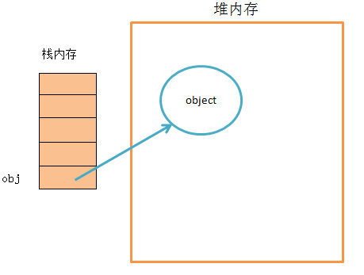
 |  |  |  |  |  |  |  | 1.对象有属性__proto__,指向该对象的构造函数的原型对象。
 |  |  |  |  |  |  |  | 2.方法除了有属性__proto__,还有属性prototype，prototype指向该方法的原型对象。

 |  |  |  |  |  |  |  | _proto__ 、prototype傻傻分不清楚？ 记住以下两点:

 |  |  |  |  |  |  |  | 1. __proto__是每个对象都有的一个属性，而prototype是函数才会有的属性。

 |  |  |  |  |  |  |  | 2. __proto__指向的是当前对象的原型对象，而prototype指向的，是以当前函数作为构造函数构造出来的对象的原型对象

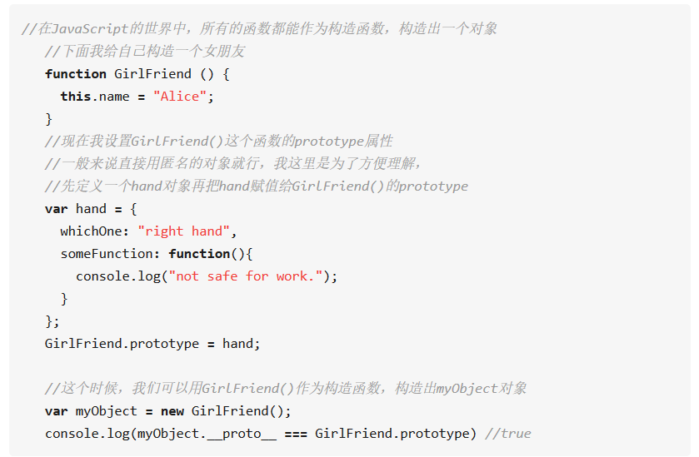

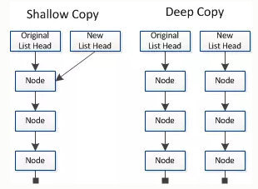

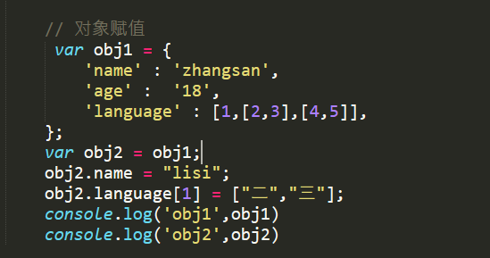

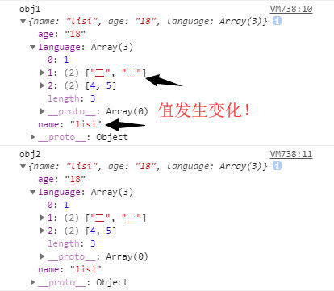

赋值和浅拷贝的区别
当我们把一个对象赋值给一个新的变量时，赋的其实是该对象的在栈中的地址，而不是堆中的数据。也就是两个对象指向的是同一个存储空间，无论哪个对象发生改变，其实都是改变的存储空间的内容，因此，两个对象是联动的。
浅拷贝是按位拷贝对象，它会创建一个新对象，这个对象有着原始对象属性值的一份精确拷贝。如果属性是基本类型，拷贝的就是基本类型的值；如果属性是内存地址（引用类型），拷贝的就是内存地址 ，因此如果其中一个对象改变了这个地址，就会影响到另一个对象。即默认拷贝构造函数只是对对象进行浅拷贝复制(逐个成员依次拷贝)，即只复制对象空间而不复制资源。

Position for reading
